ステージ１
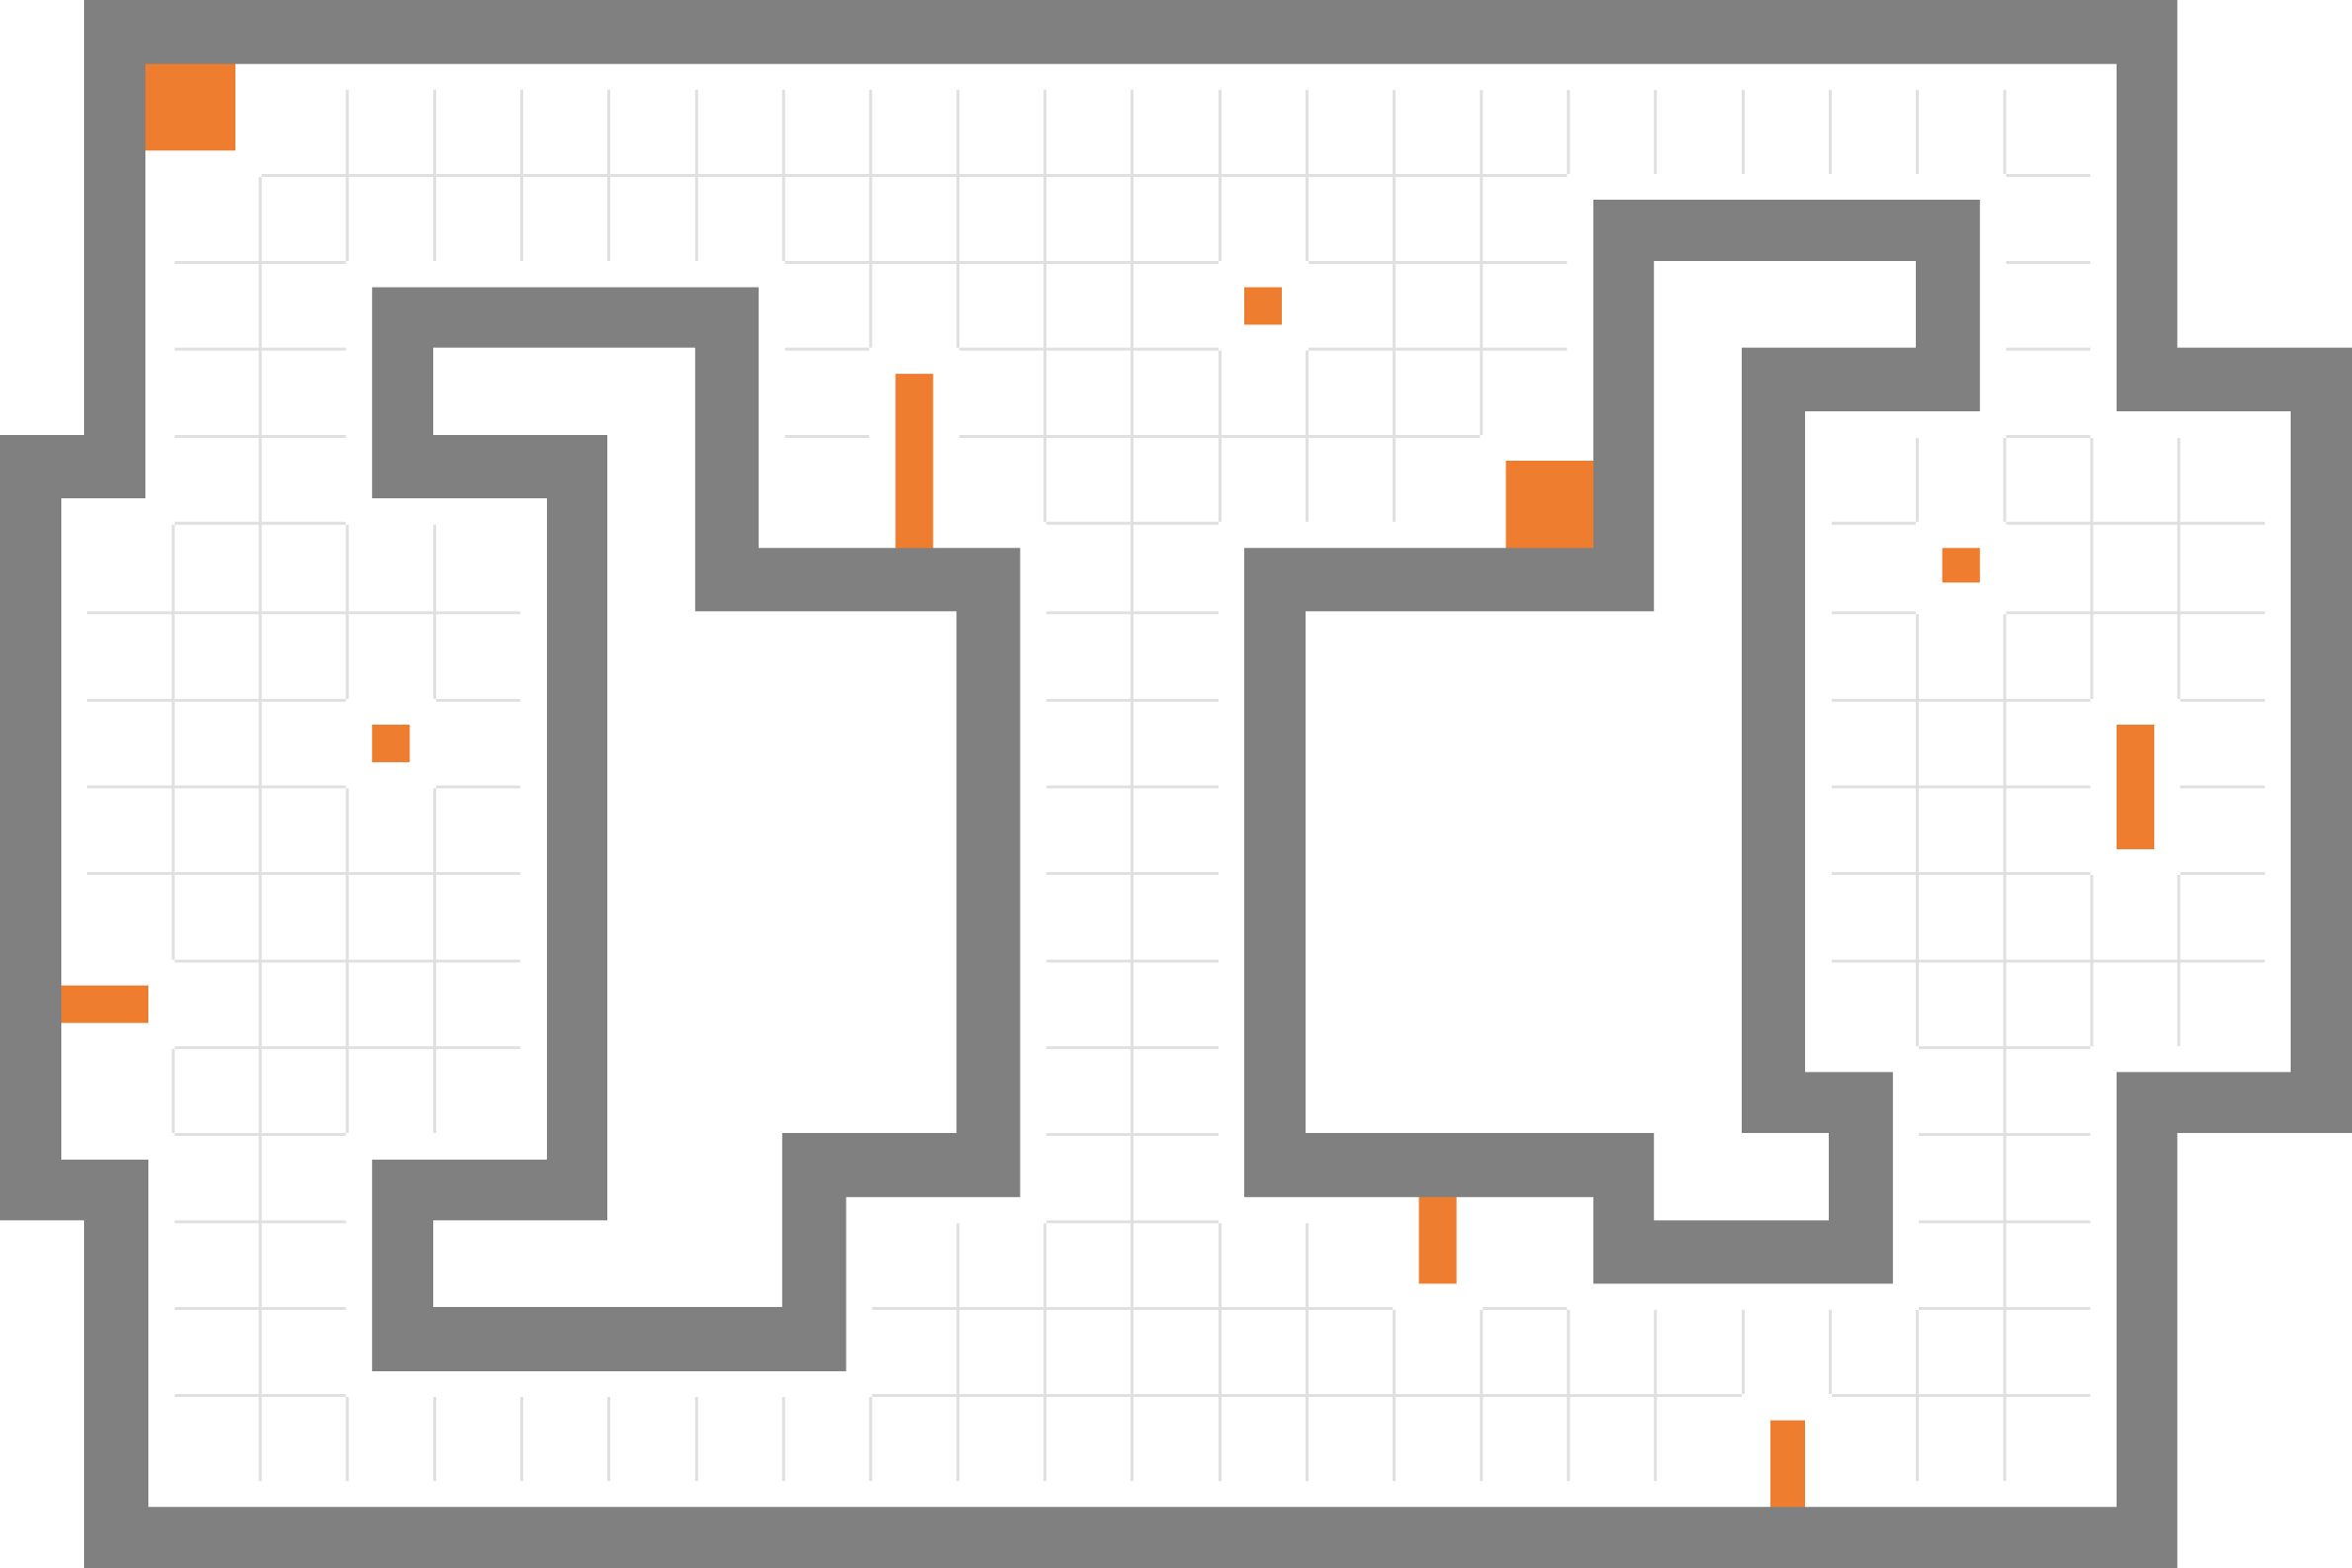

プレイヤー スタートポイント

ウェイトポイント (11個)

レーザー (5個)

ステージ１

ステージ２
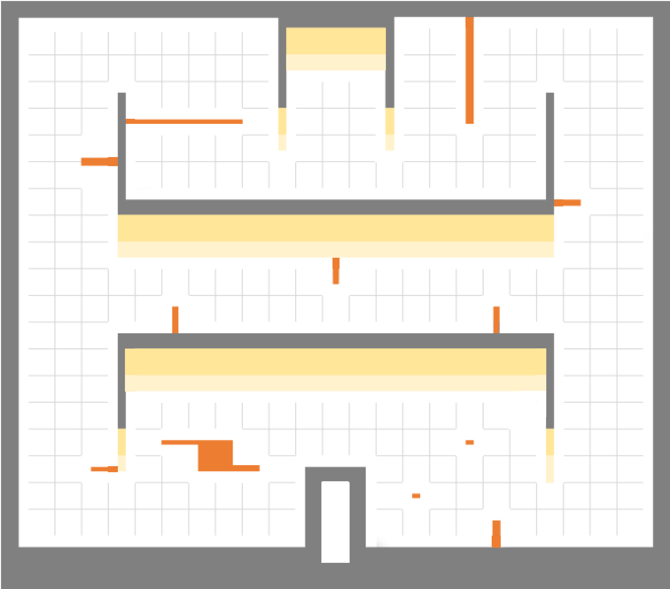

プレイヤー スタートポイント

ウェイトポイント (14個)

レーザー (6個)

ステージ２

ステージ３
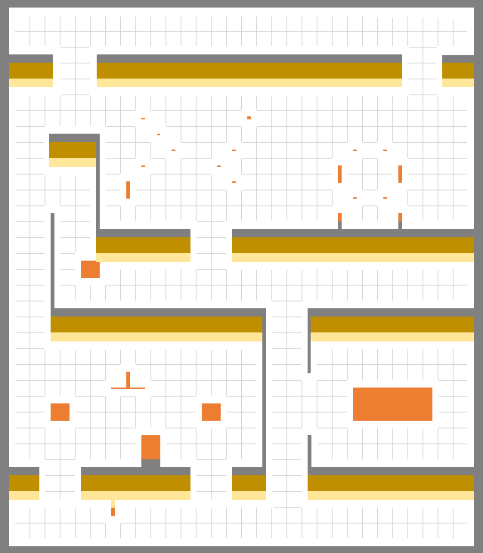

プレイヤー スタートポイント

ウェイトポイント (20個)

レーザー (17個)

ステージ３

ステージ4
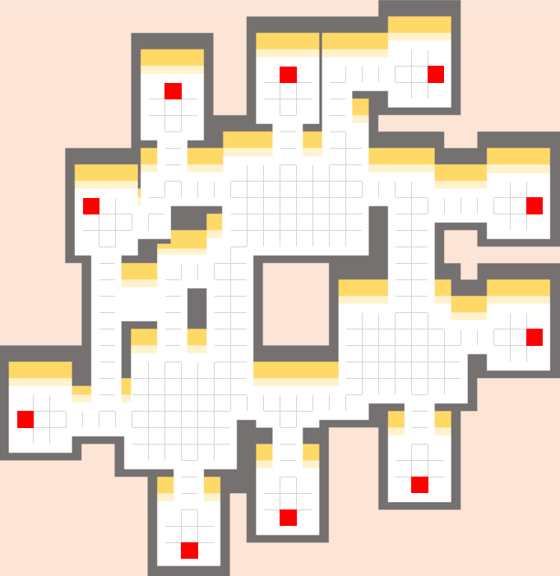

出口
入口
入口
プレイヤー スタートポイント

ワープ装置(5個) 入口

出口
出口
ワープ装置(5個) 出口

ウェイトポイント (13個)

入口

レーザー (6個)
入口
出口

出口

入口

ステージ４

